Estadísticas
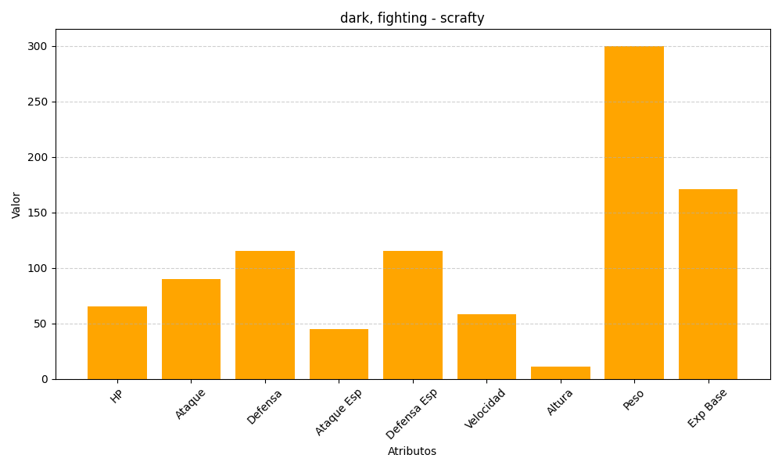
ID | Nombre | Tipo | HP | Ataque | Defensa | Ataque Especial | Defensa Especial | Velocidad | Altura | Peso | Experiencia Base
560 | scrafty | dark, fighting | 65 | 90 | 115 | 45 | 115 | 58 | 11 | 300 | 171

